Sheet1
 | min | 0.0002173706
 | max | 0.0037807418
Varianza Mínima
 | Rendimiento Diario | Varianza Mínimo
min | 0.0001 | 0.0002173706
 | 0.0002 | 0.0003544651
 | 0.0003 | 0.0005665739
 | 0.0004 | 0.0008404321
 | 0.0005 | 0.0011763678
 | 0.0006 | 0.0015734085
 | 0.0007 | 0.0020326687
 | 0.0008 | 0.002553793
 | 0.0009 | 0.0031365613
max | 0.001 | 0.0037807418

Sheet2
0.0001
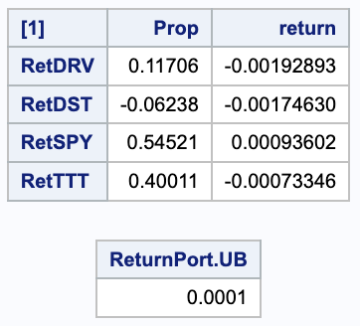
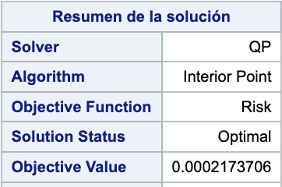

0.0002

Sheet3
0.0001

 | 0.11706 | -0.00192893
 | -0.06238 | -0.0017463
 | 0.54521 | 0.00093602
 | 0.40011 | -0.00073346

0.0002

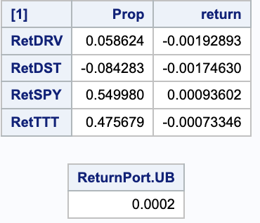
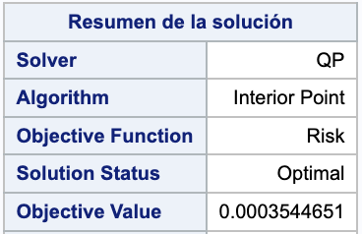

 | 0.058624 | -0.00192893
 | -0.084283 | -0.0017463
 | 0.54998 | 0.00093602
 | 0.475679 | -0.00073346

0.0003
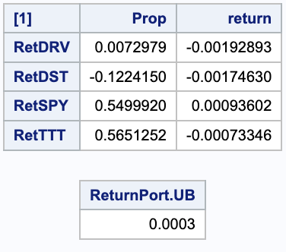
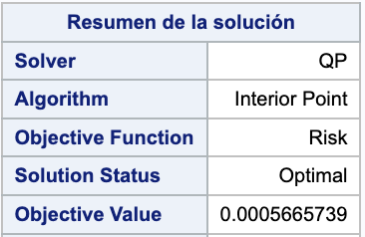

0.0004
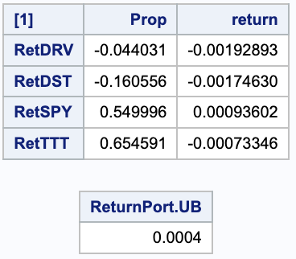


0.0005
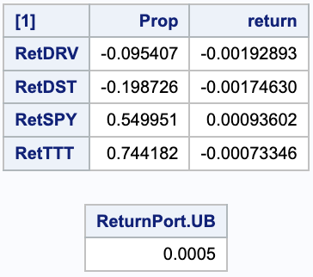
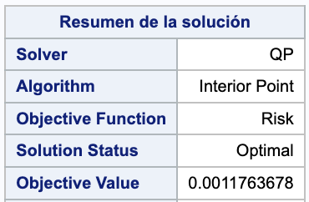

0.0006
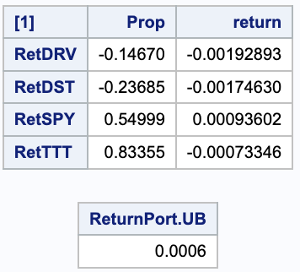
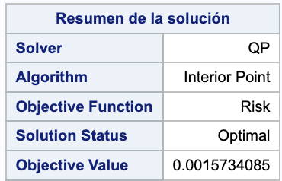

0.0007
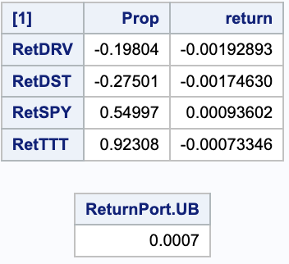
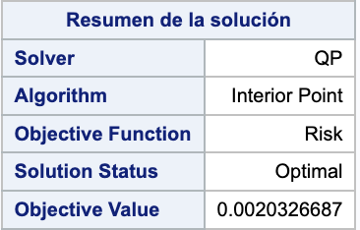

0.0008
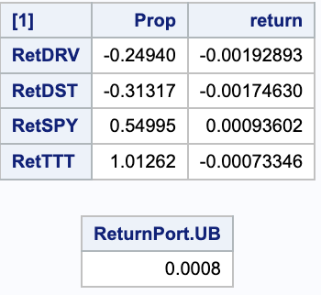
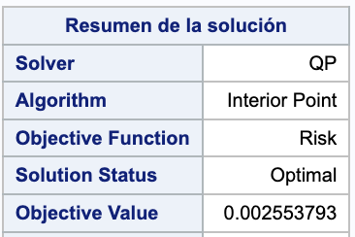

0.0009

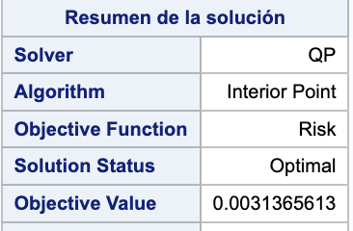

0.001

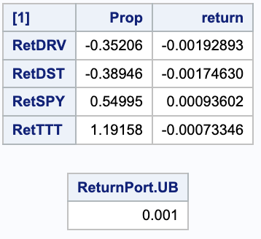


b

